Power View1
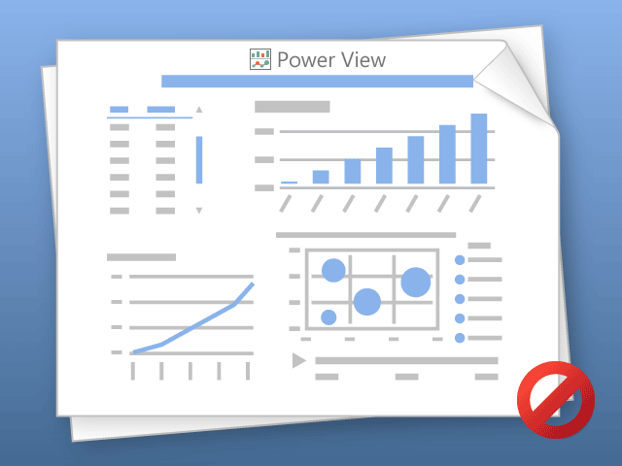

Nástroj Power View umožňuje pouze postupný tisk listů.
Přejděte na požadovaný list a opakujte akci.

